主标数量9.24
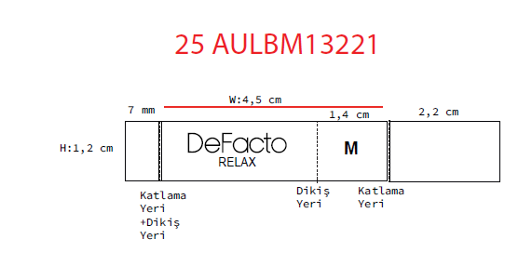
款号 | 颜色 | XS | S | M | L | XL | XXL |  | 涉及PO
E1148AX | BE177 - LT.BLUE | 209 | 627 | 627 | 418 | 209 | 209 | 2299 | 1687016,1687019,1687021,1687022,1687023,1687025,1687026,1687028,1687029,1687031,1687032,1687033,1687034,1687035,1687036,1687037,1687038,1687013
 |  | 209 | 627 | 627 | 418 | 209 | 209 | 2299

